信用交易
融资融券市场交易数据统计(2024-11-19)

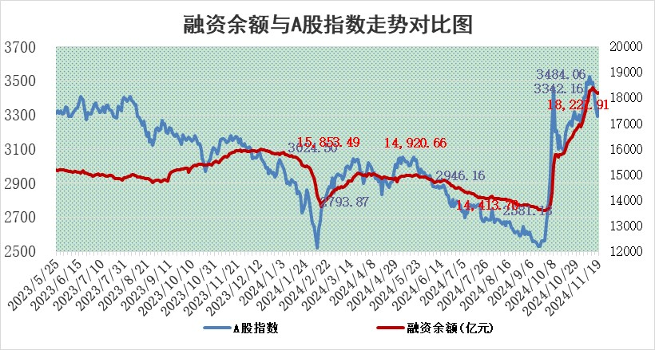
标的证券 | 融资融券余额（亿元） | 融资余额（亿元） | 融券余额（亿元） | 融资买入额（亿元） | 融资融券规模变化（亿元） | 融资余额增幅(‰) | 融券余额增幅(%)
统计数据 | 18,358.61 | 18,221.91 | 100.64 | 1,431.02 | 30.44 | 1.62 | 0.85

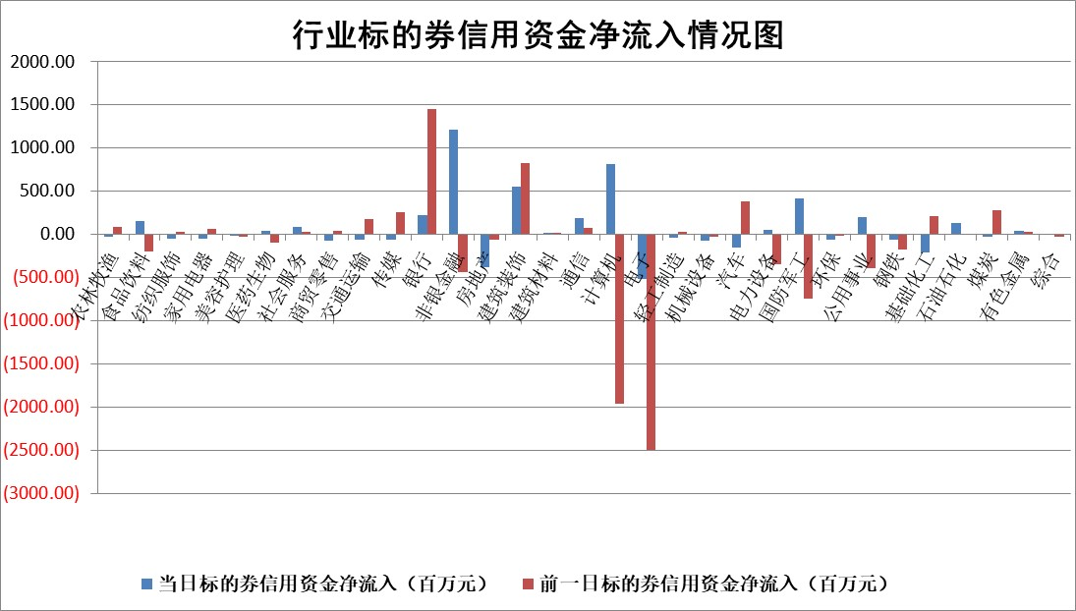

标的基金代码 | 标的基金简称 | 融资余额/市值(%) | 融资余额增幅(%) | 融资买入额/成交金额(%) | （融资余额净增额-融券余额净增额）/市值(‱) | 融券余额降幅(%) | ABS[（融资余额净增额-融券余额净增额）/市值净增额-1](%)
159902 | 华夏中小板ETF | 0.00 | 0.00 | 0.00 | 0.00 | 0.00 | 100.00
159915 | 易方达创业板ETF | 3.74 | 2.86 | 153228.64 | 10.20 | -18.64 | 97.14
159919 | 嘉实沪深300ETF | 0.71 | -0.66 | 5.31 | -0.43 | 4.99 | 100.85
159920 | 华夏恒生ETF | 31.96 | -0.45 | 8.20 | -14.40 | 0.00 | 143.74
159922 | 嘉实中证500ETF | 0.75 | -19.85 | 68.51 | -18.58 | -0.24 | 81.52
159925 | 南方沪深300ETF | 0.53 | -12.54 | 0.55 | -7.66 | 0.00 | 112.73
159928 | 消费ETF | 3.00 | 0.43 | 3.57 | 1.23 | -5.81 | 72.79
159934 | 易方达黄金ETF | 62.64 | -0.60 | 18.02 | -38.04 | 0.00 | 123.84
159939 | 全指信息技术ETF | 1.12 | 2.67 | 59.39 | 1.50 | 0.00 | 99.50
159940 | 全指金融地产ETF | 0.36 | -2.62 | 0.07 | -0.97 | 0.00 | 102.89
159995 | 半导体芯片ETF | 2.73 | -1.80 | 400.13 | -5.25 | -3.37 | 101.31
159997 | 天弘中证电子ETF | 2.09 | -3.15 | 2.26 | -7.70 | -2.85 | 103.46
159998 | 天弘中证计算机主题ETF | 0.96 | 3.44 | 0.31 | 2.46 | -2.73 | 99.19
510050 | 华夏上证50ETF | 3.33 | 1.00 | 448.08 | 3.52 | 13.15 | 363.20
510180 | 华安上证180ETF | 0.54 | -1.07 | 3.07 | -0.32 | 37.61 | 102.08
510880 | 华泰柏瑞红利ETF | 1.10 | -1.97 | 2.76 | -2.19 | 1.96 | 101.70
510900 | 易方达恒生H股ETF | 39.52 | -0.21 | 12.36 | -8.40 | 0.00 | 118.65
511010 | 5年期国债ETF | 3.05 | -0.47 | 0.05 | -1.43 | 0.00 | 35.63
511380 | 可转债及可交换债券ETF | 1.88 | 9.16 | 14.83 | 15.74 | 0.00 | 68.32
512000 | 全指证券ETF | 7.00 | 1.26 | 26.94 | 8.41 | -2.02 | 94.24
512010 | 沪深300医药卫生ETF | 7.79 | -0.03 | 99.44 | -0.33 | -1.11 | 100.28
512070 | 沪深300非银ETF | 2.77 | -1.93 | 1149.13 | -5.47 | -0.95 | 106.41
512400 | 南方中证申万有色金属ETF | 3.22 | -2.94 | 0.89 | -9.52 | 1.78 | 103.39
512580 | 广发中证环保产业ETF | 0.66 | 0.23 | 0.09 | 0.15 | 0.00 | 99.94
512660 | 国泰中证军工ETF | 3.56 | 5.52 | 16.63 | 18.72 | 3.80 | 78.83
512800 | 华宝中证银行ETF | 8.96 | -0.51 | 2.25 | -5.19 | -2.72 | 79.75
512980 | 广发中证传媒ETF | 1.95 | -2.33 | 437.90 | -4.14 | 11.71 | 102.78
515030 | 华夏中证新能源汽车ETF | 2.40 | 3.28 | 13.97 | 8.10 | 4.36 | 98.84
515050 | 华夏中证5G通信主题ETF | 1.17 | -2.00 | 7.87 | -1.84 | 31.51 | 100.81
515070 | 华夏中证人工智能ETF | 2.84 | 1.33 | 14.94 | 3.73 | 0.00 | 98.94
标的股票比较指标 |  | 融资余额/流通A股市值(%) | 融资余额增幅(%) | 融资买入额/成交金额(%) | （融资余额净增额-融券余额净增额）/流通A股市值(‱) | 融券余额降幅(%) | ABS[（融资余额净增额-融券余额净增额）/流通A股市值净增额-1](%)
前十名标的个股 |  | 海印股份 | 交运股份 | 丛麟科技 | 真兰仪表 | 中科金财 | 漫步者
 |  | 广汇汽车 | 旭升集团 | 四川九洲 | 鼎龙科技 | 晶合集成 | 上海机电
 |  | 首航高科 | 中红医疗 | 百川能源 | 海能达 | 国际医学 | 观想科技
 |  | 超华科技 | 久盛电气 | 真兰仪表 | 久盛电气 | 科思科技 | 金地集团
 |  | 联络互动 | 希荻微 | 悦安新材 | 长阳科技 | 神州高铁 | 华创云信
 |  | 爱康科技 | 海能达 | 敷尔佳 | 赢时胜 | 中钢国际 | 宏创控股
 |  | 长江健康 | 屹通新材 | 道通科技 | 屹通新材 | 八一钢铁 | 晶华微
 |  | 富通信息 | 众源新材 | 纬德信息 | 宗申动力 | 秦港股份 | 华谊集团
 |  | 洪涛股份 | 硅宝科技 | 张裕A | 道通科技 | 章源钨业 | 高凌信息
 |  | 中银绒业 | 真兰仪表 | 恒烁股份 | 合锻智能 | 德福科技 | 中环海陆
后十名标的个股 |  | 世纪华通 | 中国出版 | 华海诚科 | 中环海陆 | 德新科技 | 湖北广电
 |  | 观典防务 | 晶华微 | 海宁皮城 | 晶华微 | 沪农商行 | 深赛格
 |  | 卓朗科技 | 中环海陆 | 英唐智控 | 宜通世纪 | 希荻微 | 大商股份
 |  | 凯撒文化 | 天准科技 | 浙江建投 | 黑芝麻 | 歌华有线 | 国网信通
 |  | 惠程科技 | 黑芝麻 | 世纪华通 | 永茂泰 | 精工科技 | 信德新材
 |  | 盛屯矿业 | 润本股份 | 观典防务 | 中科金财 | 华润材料 | 宏景科技
 |  | 江苏舜天 | 永茂泰 | 卓朗科技 | 漫步者 | 大豪科技 | 中科蓝讯
 |  | 威创股份 | 维信诺 | 凯撒文化 | 江苏北人 | 新力金融 | 康华生物
 |  | 广电网络 | 智明达 | 惠程科技 | 东方电热 | 致欧科技 | 家家悦
 |  | 东旭光电 | 新城控股 | 盛屯矿业 | 中国出版 | 中南股份 | 霍普股份
说明：1.以上普通交易数据和信用交易数据皆以交易日收盘后数据为基准；2.上述标的证券总数据只计算标的证券市场总数据，不包括从标的证券中调出去标的证券数据，所以与交易所公布的总值略有不同； 3.上述行业采用申万一级行业分类；4.以上标的基金和标的个股中比较的6个指标值中：前5个（从左至右）为正向指标，值越大排名越靠前；第6个为逆向指标，值越小，排名越靠前；5.第6个指标中ABS[]表示求绝对值，其主要用于考量信用资金相对净流入对股价相对净变化的贡献程度；6.数据来源：wind，交易所。

 |  |  |  | 证券代码 | 新增融资余额 | 融资买入额 | 融资买入增幅前10
 |  | 1 | 西部建设 | 002302 | 80643953 | 177472374 | 41%
 |  | 2 | 天键股份 | 301383 | 27855096 | 56831811 | 39%
 |  | 3 | 井松智能 | 688251 | 7040854 | 13763946 | 27%
 |  | 4 | 国电电力 | 600795 | 116116226 | 151740647 | 23%
 |  | 5 | 华立科技 | 301011 | 9342856 | 31199107 | 23%
 |  | 6 | 捷邦科技 | 301326 | 9066090 | 22350547 | 22%
 |  | 7 | 海利尔 | 603639 | 19864834 | 35520613 | 20%
 |  | 8 | 华研精机 | 301138 | 7597460 | 13339451 | 16%
 |  | 9 | 鹏辉能源 | 300438 | 83773067 | 304558811 | 16%
 |  | 10 | 建科股份 | 301115 | 7106455 | 29879412 | 15%

